Hướng dẫn
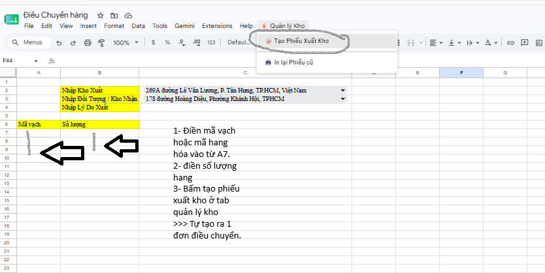
STT | Kho | Địa chỉ | Kho | Tên ngắn
1 | KHODDKD0007 | Kho Địa điểm kinh doanh Q7 | 269A đường Lê Văn Lương, P. Tân Hưng, TP.HCM, Việt Nam | Kho Địa điểm kinh doanh Q7 | K9 Quận 7
2 | KHODDKD001 | Kho Địa điểm kinh doanh 01 | L22-24 Cư Xá Vĩnh Hội, đường Hoàng Diệu, phường Khánh Hội, TP Hồ Chí Minh, Việt Nam. | Kho Địa điểm kinh doanh 01 | K9 Quận 4 Mới
3 | KHODDKD0002 | Kho Địa điểm kinh doanh 02 | 86A-88 đường Dương Bá Trạc, P. Chánh Hưng, TP.HCM | Kho Địa điểm kinh doanh 02 | K9 Quận 8
4 | KHODDKD0003 | Kho Địa điểm kinh doanh 03 | 237-239 Phạm Hùng, P.Chánh Hưng, TP.HCM | Kho Địa điểm kinh doanh 03 | K9 Phạm Hùng
5 | KHODDKD0004| Kho Địa điểm kinh doanh 04 | 7 Trần Hưng Đạo, Phường An Đông, TP.Hồ Chí Minh | Kho Địa điểm kinh doanh 04 | K9 Quận 5
6 | KHODDKD0005| Kho Địa điểm kinh doanh 05 | 140 đường Nguyễn Văn Cừ, P. Cầu Ông Lãnh, TP.HCM | Kho Địa điểm kinh doanh 05 | K9 Quận 1
7 | KHODDKD0006 | Kho Địa điểm kinh doanh 06 | 178 đường Hoàng Diệu, Phường Khánh Hội, TPHCM | Kho Địa điểm kinh doanh 06 | K9 Quận 4 Cũ
 | KHOTCTX0001 | Kho Tổng công ty |  | Kho Tổng công ty

